訓練コース内容
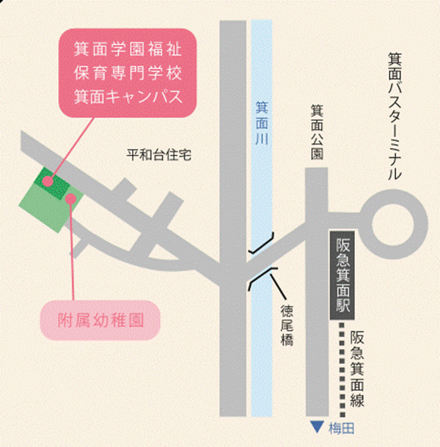
訓練コース内容
識別コード | ２２L０４１２ | 訓練コース番号 | 5-04-27-207-05-0109
訓練科名 | 長期高度人材育成コース（保育士養成コース）（２年）
訓練期間 | 令和４年４月１日（金）～令和６年３月２９日（金）
訓練実施校名 | 箕面学園福祉保育専門学校
所在地 | 箕面市箕面７－７－３１
電話番号 | ０７２－７２３－６５９０ | 受付時間 | 【月～金】１０時００分～１７時００分(祝日除く）
事前説明会日時 | ①２月４日（金）１０時００分～
 | ②２月９日（水）１０時００分～
 | ③２月１５日（火）１０時００分～
 | ④２月１７日（木）１０時００分～
 | ⑤２月１８日（金）１０時００分～
選考試験日 | 令和４年３月８日（火）
試験科目 | 小論文・個人面接
入校に必要な 最終学歴 | 高等学校卒業資格もしくは同等資格以上
最寄り駅 | 阪急電鉄箕面線 箕面駅（徒歩５分・距離０．７ｋｍ）
備考 | 原則登校になりますが、緊急事態宣言などでオンライン訓練を実施する場合、受講に必要な備品（パソコンもしくはスマートフォン、モバイルルーター、アプリケーション等）は自己負担となります。
 | 保育士資格・幼稚園教諭二種免許状を取得することができますが、保育士資格のみを取得することもできます。いったん選択すると、途中で変更できませんので予めご了承ください。（幼稚園教諭二種免許を選択されない場合、13,684円を返金します。）
【最寄り駅からの地図】

